상품제안서
미라클 끼움식 수첩 48절 | 상품코드: S28673

 |  |  |  |  |  |  | 02-713-8555 | www.synergygift.co.kr
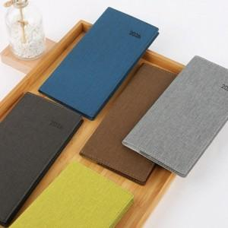

【상세/제작정보】 | <p><span style="font-size: 14pt;">※&nbsp;</span><span style="background-color: rgb(255, 255, 255); font-family: &quot;맑은 고딕&quot;, &quot;Malgun Gothic&quot;; font-size: 14pt;">기본 무지상품이며, 연도박 추가/제외, 위치 이동 가능합니다.</span></p><p><span style="font-size: 14pt;">※ ​</span>​</p>

【인쇄/포장옵션】 | 불박 / OPP(비닐)

【공급단가】 | 수량 | 50~ | 100~ | 500~ | 1,000~ | 5,000~
*VAT별도 | 48절노트식 | 4,460원 | 4,390원 | 4,030원 | 3,950원 | 3,780원
 | 48절 일주일A | 4,460원 | 4,390원 | 4,030원 | 3,950원 | 3,780원
 | 48절 일주일B | 4,460원 | 4,390원 | 4,030원 | 3,950원 | 3,780원

【상품 URL】 | https://www.synergygift.co.kr:443/src/goods_detail.php?gdno=28673

